Ark1
DcH Kreds 4 |  | 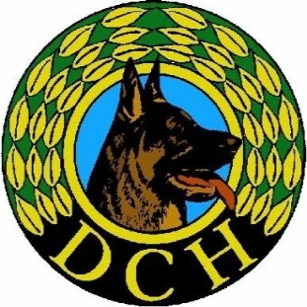

Kørselsafregning skal benyttes af IGU Aspiranter i Kreds 4
Skal indsendes umiddelbart efter sidste modul

Sendes som mail: kasserer@dch-kreds4.dk

Kørsel i egen bil - Noter venligst bilens registreringsnummer

Kørselstaksten i 2025 er 2,23 kr. pr. km
 | Skriv kun i de farvede felter

Dato dd.mm.åå | Bestemmelsessted |  | Kørt km | kr. 2.23
 |  |  |  | kr. -
 |  |  |  | kr. -
 |  |  |  | kr. -
 |  |  |  | kr. -
 |  |  |  | kr. -
 |  |  |  | kr. -
 |  |  |  | kr. -
 |  |  |  | kr. -
 |  |  |  | kr. -
 |  |  |  | kr. -
 |  |  | I alt: | 0 kr.

Navn:
Adresse:
Medlemsklub:
Medlems ID:
Telefon:
Pengeinstitut:
Kontonr.:

